複合グラフ
複合グラフ
作成方法
１．先ずデータを選択し、挿入→グラフ のランチャーボタンをクリックしグラフの挿入ウインドーを呼び出します。

 | 時刻 | 0:00:00 | 1:00:00 | 2:00:00 | 3:00:00 | 4:00:00 | 5:00:00 | 6:00:00 | 7:00:00 | 8:00:00 | 9:00:00
 | 温度 | 23.2 | 22.5 | 22.8 | 21.3 | 20.9 | 20.5 | 21 | 22.5 | 23.5 | 24.6
 | 湿度 | 65% | 66% | 68% | 69% | 70% | 70% | 67% | 64% | 62% | 61%

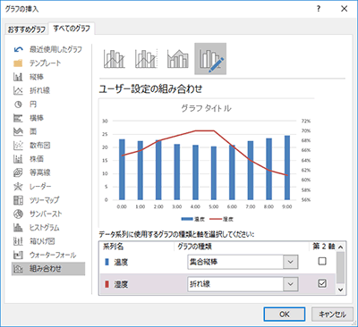

２．「すべてのグラフ」のタブの「組み合わせ」を選択し、各系列毎にグラフの種類と第2軸を使用するかどうかを指定します。 湿度は100%有っても「１」でしかありませんから、温度に比べると非常に小さな値になります。 この場合、第２系列はデータ系列の書式設定で第２軸を使います。

作成方法（円－ドーナツ）
１．作成方法は上記の「棒－折れ線グラフ」と同じです。

 | 売上 | A氏 | B氏 | C氏
 | ４月 | 102 | 99 | 110
 | ５月 | 65 | 88 | 101

ラベル位置はラベルの書式
設定で変更できますが、
微妙な調整はマウスで１つ
ずつ手作業で行います。

作成方法（左右対比）
１．元となるデータの加工
片方の値を負の数値にします。

２．元となるグラフの作成
普通に横棒グラフを作ります。

 | 売上 | A氏 | B氏
 | ４月 | 102 | -99
 | ５月 | 65 | -88
 | ６月 | 130 | -143
 | ７月 | 145 | -132
 | ８月 | 150 | -126
 | ９月 | 82 | -90
 | １０月 | 38 | -68
 | １１月 | 51 | -59
 | １２月 | 115 | -91

３．設定変更
系列の書式設定で、
棒の重なりを100
にすれば左右対比の
グラフになります。

左右対比グラフ、別の方法

まず、普通に横棒グラフを作ります。
 | 売上 | A氏 | B氏
 | ４月 | 102 | 99
 | ５月 | 65 | 88
 | ６月 | 130 | 143
 | ７月 | 145 | 132
 | ８月 | 150 | 126
 | ９月 | 82 | 90
 | １０月 | 38 | 68
 | １１月 | 51 | 59
 | １２月 | 115 | 91

 | 片方の系列を第２軸を使用に変更
 | 軸の設定変更
 | 第１軸・第２軸ともに最小値と最大値を正負同じ値にしておく。
 | 左に伸ばす方のグラフは軸を反転しておく

 | 第２数値軸の目盛ラベルを消し、棒の形を整形して完成。

